Formato 2 b) (4)
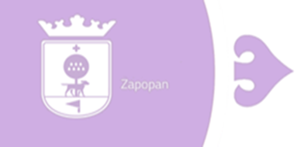
MUNICIPIO ZAPOPAN
Endeudamiento Neto
Del 1 de Enero al 31 de Diciembre 2023

IDENTIFICACIÓN DEL CRÉDITO O INSTRUMENTO |  | AMORTIZACIÓN B | ENDEUDAMIENTO NETO C=A-B
 | CONTRATACIÓN /
 | COLOCACIÓN
 | A
CRÉDITOS BANCARIOS
ACR0066 BANCO NACIONAL DE OBRAS Y SERVICIOS PÚBLICOS, S.N.C. | $287,335,455.54 | $8,866,266.90 | $278,469,188.64
CDP0001 BANCO MERCANTIL DEL NORTE, S.A. | $781,996,104.95 | $781,996,104.95 | $0.00
BBVA MEXICO S.A | $769,984,649.18 | $64,939,971.28 | $705,044,677.90
TOTAL CRÉDITOS BANCARIOS | $1,839,316,209.67 | $855,802,343.13 | $983,513,866.54
OTROS INSTRUMENTOS DE LA DEUDA
TOTAL OTROS INSTRUMENTOS DE LA DEUDA | 0.0 | 0.0 | 0.0
TOTAL | $1,839,316,209.67 | $855,802,343.13 | $983,513,866.54

Bajo protesta de decir verdad declaramos que los Estados Financieros y sus Notas son razonablemente correctos y responsabilidad del emisor

